INFO
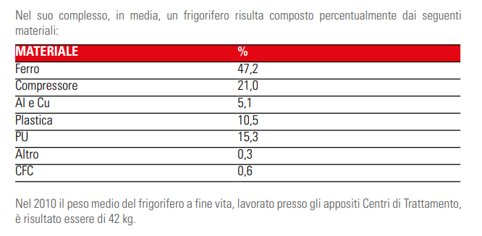
https://www.cdcraee.it/wp-content/uploads/2021/08/RAEE_FRIGORIFERI.pdf |  |  |  | Tipologia
 |  |  |  | tracce | resti di materiali abbandonati
 |  |  |  | molto piccolo | uno<due elementi di piccole dimensioni o parte molto ristretta con materiali abbandonati
 |  |  |  | piccolo | oggetti abbandonati in piccole quantità
 |  |  |  | medio | consistente mucchio o un area maggione di 2mq
 |  |  |  | grande | grande mucchio o distesa

 | Steel | 47.2 | 75.16%
 | AL | 5.1 | 8.12%
 | PL | 10.5 | 16.72%

Plastic | 0.084
Glass | 0.259
Metals | 0.018
Wood | 0.019
Paper | 0.445

Televisore
vetro | 53% | 61%
PL | 16% | 18%
steel | 11% | 12%
AL | 8% | 9%
 | 88% | 100%

